Munka1
 | bemeneti videó hossza (s) | videó felbontása (pixel) | adatátviteli sebessége (kb/s) | kimenet videó hossza (s) | feldolgozás ideje (s)
Teszt1-egyenes | 3 | 1280 x 720 | 9282 | 3 | 3.654
Teszt2-egyenes | 10 | 2560 x 1440 | 11829 | 8 | 27.357
Teszt2-egyenes | 3 | 2560 x 1440 | 11829 | 3 | 13.495
Teszt3-egyenes | 14 | 1280 x 720 | 12382 | 14 | 46.978
Teszt4-egyenes | 5 | 1280 x 720 | 4549 | 0 | 1.691
Teszt5-egyenes | 5 | 1280 x 720 | 7629 | 2 | 1.091
Teszt6-íves | 5 | 1280 x 720 | 8842 | 3 | 6.563
Teszt7-íves | 10 | 1280 x 720 | 12070 | 10 | 23.137
 |  |  |  |  | Eredmények szórása:
 |  |  |  |  | 18.296673523

Az egyes videók paraméterezése:

Teszt1-egyenes

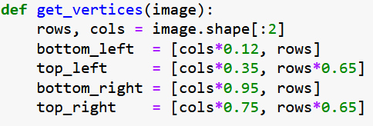
Teszt2-egyenes

Teszt3-egyenes

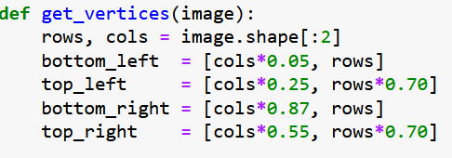
Teszt5-egyenes

